상품제안서
머레이 반려동물 산책용 슬라이드 급수텀블러 | 상품코드: F15289

 |  |  |  |  |  |  | 02-412-0044 | www.easy1.co.kr
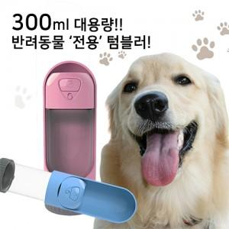

【상세/제작정보】 | ★100개 미만 진행 가능하오나 추가비용 발생하므로 사전에 문의바랍니다.

【인쇄/포장옵션】 | 실크, 레이저 / 포장지포장

【공급단가】 | 수량 | 100~ | 300~ | 500~ | 1,000~ | 3,000~
*VAT별도 | 단가 | 14,310원 | 13,780원 | 13,250원 | 12,720원 | 12,400원

【상품 URL】 | https://dev.easy1.co.kr:443/src/goods_detail.php?gdno=15289

